상품제안서
incolor 문구세트 OPP23 (연필 지우개 깎이 자) | 상품코드: S03361

 |  |  |  |  |  |  | 02-713-8555 | www.synergygift.co.kr
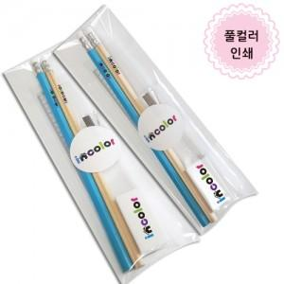

【상세/제작정보】 | <p style="text-align: left;" align="left"><span style="font-size: 14pt;">* 컬러인쇄(화이트배경인쇄) 별도문의</span></p><p align="left"><span style="font-size: 14pt;">&nbsp; &nbsp;ㄴ 컬러인쇄 시안에 흰색 포함 시 필수</span></p><p style="text-align: left;" align="left">&nbsp;</p>

【인쇄/포장옵션】 | 풀칼라 / 스티커부착

【공급단가】 | 수량 | 300~ | 500~ | 1,000~ | 3,000~ | 5,000~
*VAT별도 | 단가 | 1,130원 | 1,100원 | 1,070원 | 1,010원 | 980원

【상품 URL】 | https://www.synergygift.co.kr:443/src/goods_detail.php?gdno=9763

